Grafico Interactivo 1
Seleccione el producto que desea consultar
 | 2 | 3 | 4 | 5 | 6 | 7 | 8 | 9 | 10 | 11 | 12 | 13
 | ENE | FEB | MAR | ABR | MAY | JUN | JUL | AGO | SEP | OCT | NOV | DIC
LICORES | 3,237 | 8,990 | 2,595 | 7,999 | 4,807 | 2,888 | 3,914 | 3,884 | 2,914 | 5,456 | 1,109 | 7,545

Ventas | ENE | FEB | MAR | ABR | MAY | JUN | JUL | AGO | SEP | OCT | NOV | DIC
LICORES | 3,237 | 8,990 | 2,595 | 7,999 | 4,807 | 2,888 | 3,914 | 3,884 | 2,914 | 5,456 | 1,109 | 7,545
BEBIDAS SIN ALCOHOL | 1,752 | 8,694 | 5,079 | 5,381 | 7,389 | 6,337 | 4,668 | 1,771 | 5,623 | 7,832 | 3,313 | 6,396
QUESOS | 1,670 | 4,203 | 5,479 | 4,653 | 3,198 | 6,827 | 8,553 | 6,916 | 3,700 | 8,847 | 7,042 | 6,881
GALLETAS | 7,251 | 3,693 | 5,945 | 5,817 | 6,702 | 7,723 | 8,256 | 1,884 | 4,468 | 3,449 | 4,099 | 2,384
REVISTAS | 4,031 | 2,318 | 6,403 | 4,013 | 6,880 | 4,447 | 1,751 | 4,626 | 6,852 | 3,190 | 8,139 | 3,669
TOTAL | 17,941 | 27,898 | 25,501 | 27,863 | 28,976 | 28,222 | 27,142 | 19,081 | 23,557 | 28,774 | 23,702 | 26,875

EJERCICIO 2
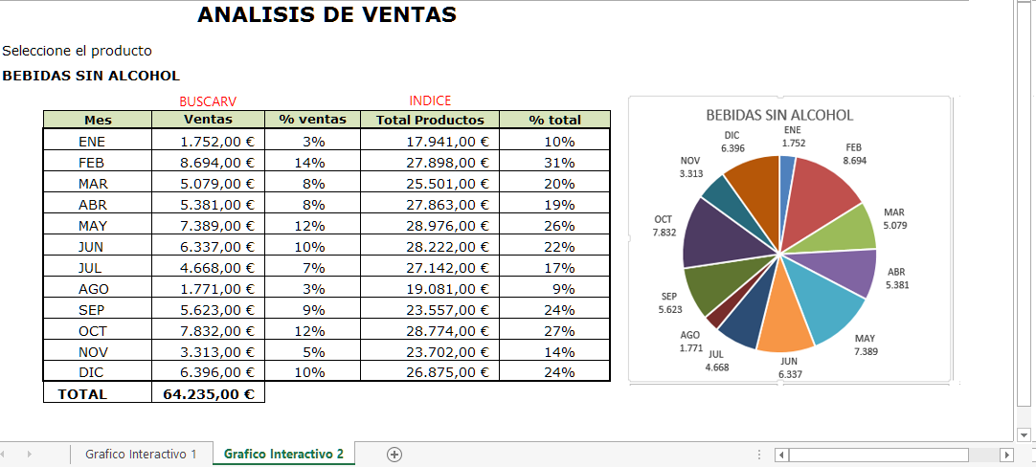
Realiza la siguiente hoja de cálculo con lo aprendido

Grafico Interactivo 2
 | ANALISIS DE VENTAS

Seleccione el producto
QUESOS

 | Mes | Ventas | % ventas | Total Productos | % total
2 | ENE | 1,670.00 € | 2% | 17,941.00 € | 9%
3 | FEB | 4,203.00 € | 6% | 27,898.00 € | 15%
4 | MAR | 5,479.00 € | 8% | 25,501.00 € | 21%
5 | ABR | 4,653.00 € | 7% | 27,863.00 € | 17%
6 | MAY | 3,198.00 € | 5% | 28,976.00 € | 11%
7 | JUN | 6,827.00 € | 10% | 28,222.00 € | 24%
8 | JUL | 8,553.00 € | 13% | 27,142.00 € | 32%
9 | AGO | 6,916.00 € | 10% | 19,081.00 € | 36%
10 | SEP | 3,700.00 € | 5% | 23,557.00 € | 16%
11 | OCT | 8,847.00 € | 13% | 28,774.00 € | 31%
12 | NOV | 7,042.00 € | 10% | 23,702.00 € | 30%
13 | DIC | 6,881.00 € | 10% | 26,875.00 € | 26%
 | TOTAL | 67,969.00 €

